INFORME SEMANAL
MUNICIPALIDAD DE SAN PEDRO SULA |  |  |  |  |  |  |  |  |  |  |  |  | NOTA: CON INSTRUCCION DE LA GERENCIA DE INFRAESTRUCTURA DETERMINÓ QUE: TODA LA INFORMACION DEBE DE SER INGRESADA EN LETRA MAYUSCULAS EN GENERAL, TAMBIEN SE LES RECUERDA QUE TODA FOTO DEBE DE VERSE LOS ROTULOS DEL PROYECTO, DE OTRA MANERA TODO INFORME QUE NO CUMPLA CON LAS NORMAS SERA DEVUELTO PARA SU CORRECCION.
GERENCIA DE INFRAESTRUCTURA
DEPARTAMENTO MANTENIMIENTO DE VIAS Y SISTEMAS
INFORME DE ACTIVIDADES SEMANA Nº {{numero_informe}}
 |  |  |  |  |  | PERIODO: {{periodo_informe_corto}}
DATOS GENERALES DEL PROYECTO
NOMBRE DE PROYECTO: |  | {{nombre_proyecto}}
UBICACIÓN PROYECTO: |  | {{ubicacion}}
MONTO CONTRATADO: |  | {{monto_contrato}}
CONTRATISTA: |  | {{contratista_nombre}} GERENTE Y REPRESENTANTE LEGAL DE {{empresa_nombre}}
PLAZO CONTRACTUAL: |  | {{plazo_dias}} DIAS CALENDARIO
INICIO DEL PROYECTO: |  | {{fecha_orden_inicio}}
FINALIZACION DEL PROYECTO: |  | {{fecha_finalizacion}}
AVANCE DEL PROYECTO |  |  |  |  |  |  |  |  |  |  |  |  | DIAS EJECUTADOS | TIEMPO | %
FISICO: {{avance_fisico_periodo_pct}}% |  |  | FINANCIAMIENTO: |  |  |  | TIEMPO: | {{dias_transcurridos_periodo}} | / | {{plazo_dias}} | {{avance_tiempo_periodo_frac}} |  | {{dias_transcurridos_periodo}} | {{plazo_dias}} | {{avance_tiempo_periodo_frac}}
DESCRIPCIÓN DEL PROYECTO
{{descripcion_actividades}} |  |  |  |  |  |  |  |  |  |  |  | Dìas a Sumar:
OBRA EJECUTADA SEMANA
{{actividad_periodo_1}}
{{actividad_periodo_2}}
{{actividad_periodo_3}}
{{actividad_periodo_4}}
{{actividad_periodo_5}}
{{actividad_periodo_6}}
ACTIVIDADES PROXIMA SEMANA | ACTIVIDADES PROXIMA SEMANA | ACTIVIDADES PROXIMA SEMANA | ACTIVIDADES PROXIMA SEMANA | ACTIVIDADES PROXIMA SEMANA | ACTIVIDADES PROXIMA SEMANA | ACTIVIDADES PROXIMA SEMANA | ACTIVIDADES PROXIMA SEMANA | ACTIVIDADES PROXIMA SEMANA | ACTIVIDADES PROXIMA SEMANA | ACTIVIDADES PROXIMA SEMANA | ACTIVIDADES PROXIMA SEMANA
{{plan_periodo_1}}
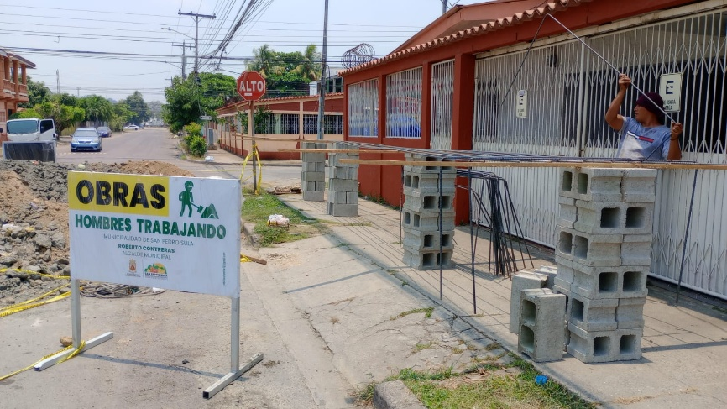
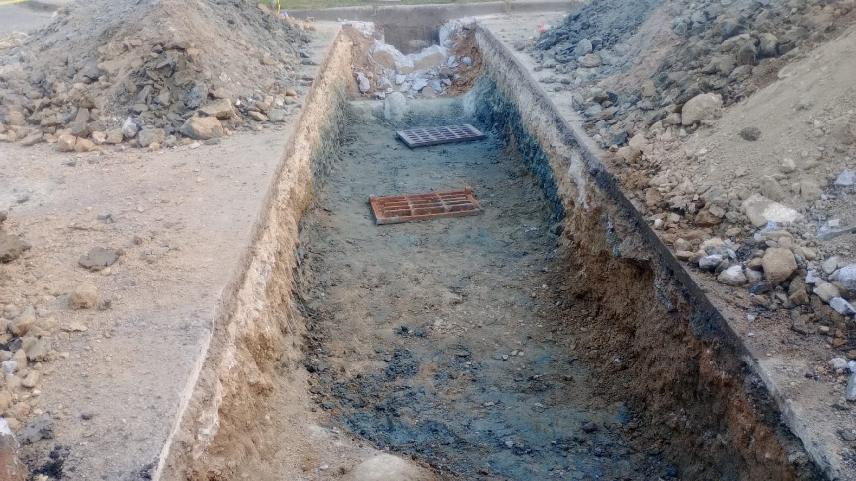
{{plan_periodo_2}}
{{plan_periodo_3}}
{{plan_periodo_4}}
{{plan_periodo_5}}
{{plan_periodo_6}}
INFORME FOTOGRAFICO | INFORME FOTOGRAFICO | INFORME FOTOGRAFICO | INFORME FOTOGRAFICO | INFORME FOTOGRAFICO | INFORME FOTOGRAFICO | INFORME FOTOGRAFICO | INFORME FOTOGRAFICO | INFORME FOTOGRAFICO | INFORME FOTOGRAFICO | INFORME FOTOGRAFICO | INFORME FOTOGRAFICO

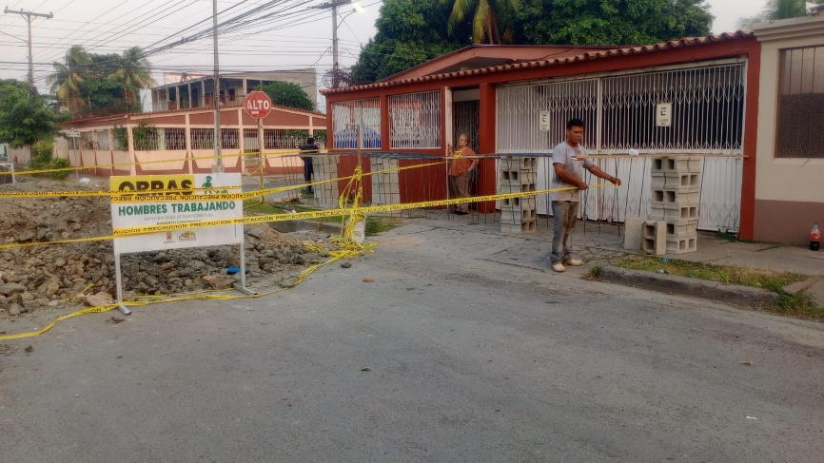
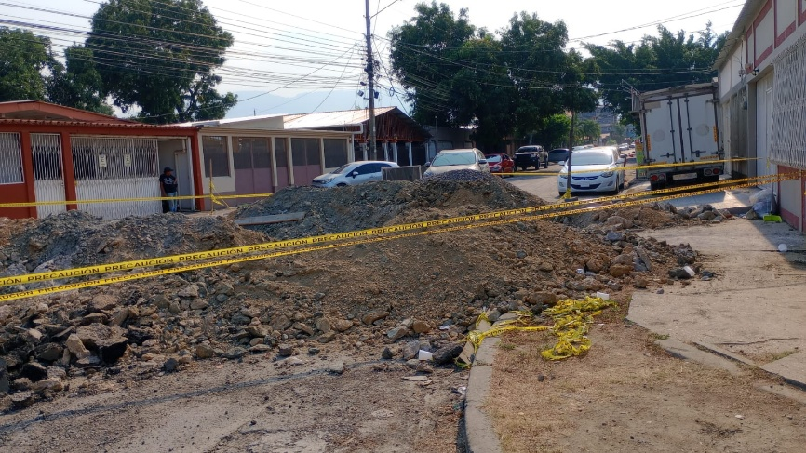

____________________________________ | ____________________________________ | ____________________________________ | ____________________________________ | ____________________________________ | ____________________________________ | ____________________________________ | ____________________________________ | ____________________________________ | ____________________________________ | ____________________________________ | ____________________________________
{{supervisor_nombre}} | {{supervisor_nombre}} | {{supervisor_nombre}} | {{supervisor_nombre}} | MSC. {{jefe_mantenimiento_vias}} | MSC. {{jefe_mantenimiento_vias}} | MSC. {{jefe_mantenimiento_vias}} | MSC. {{jefe_mantenimiento_vias}} | MSC. {{jefe_mantenimiento_vias}} | MSC. {{jefe_mantenimiento_vias}} | MSC. {{jefe_mantenimiento_vias}} | MSC. {{jefe_mantenimiento_vias}}
SUPERVISOR | SUPERVISOR | SUPERVISOR | SUPERVISOR | JEFE DEPARTAMENTO MANTENIMIENTO DE VIAS Y SISTEMAS | JEFE DEPARTAMENTO MANTENIMIENTO DE VIAS Y SISTEMAS | JEFE DEPARTAMENTO MANTENIMIENTO DE VIAS Y SISTEMAS | JEFE DEPARTAMENTO MANTENIMIENTO DE VIAS Y SISTEMAS | JEFE DEPARTAMENTO MANTENIMIENTO DE VIAS Y SISTEMAS | JEFE DEPARTAMENTO MANTENIMIENTO DE VIAS Y SISTEMAS | JEFE DEPARTAMENTO MANTENIMIENTO DE VIAS Y SISTEMAS | JEFE DEPARTAMENTO MANTENIMIENTO DE VIAS Y SISTEMAS

